Rechnung
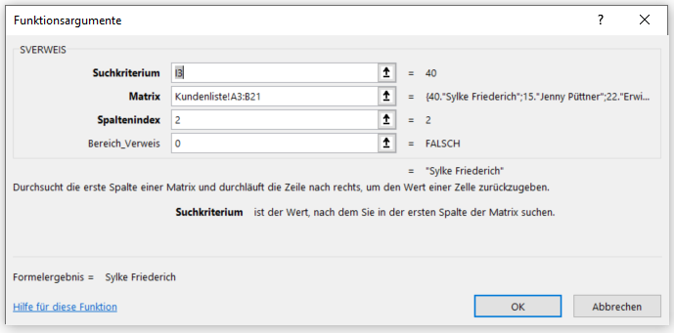
 |  |  |  |  |  |  | Der Nuller ist notwendig, dass exakt der Wert, der in I3 angegeben ist, gesucht wird. Sonst wird näherungsweise gesucht.
VERKÄUFER |  |  | Kundennummer: | 40
Fahrrad Wheeli |  |  | Kundenname:

VERTRIEBSMITARBEITER |  | BESTELLNUMMER |  | DATUM | PAKETE | GELIEFERT
 |  |  |  | 2023-04-13 |  | Abholung

MENGE | BESCHREIBUNG |  |  |  | EINZELPREIS | BETRAG
1 | Fahrrad |  |  |  | 2,400.00 € | 2,400.00 €

 |  |  |  |  | Zwischensumme | 2,400.00 €
 |  |  |  |  | Steuersatz | 20%
 |  |  |  |  | Steuern | 480.00 €
 |  |  |  |  | Sonstige | 0.00 €
 |  |  |  |  | Gesamtsumme | 2,880.00 €

Einkaufspreise
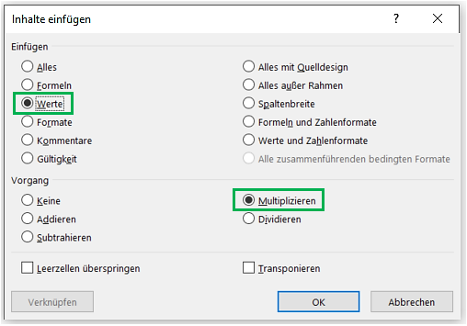
- Gehe zur Zelle B10, Strg+C
- Markiere B4 bis B7
- Rechtsklick, Inhalte einfügen
- Wähle Werte und Multiplizieren! Werte deshalb, weil sonst die - Formatierung in Prozent übernommen wird!
Produkt Wheeli

Einkaufspreise für häufig nachgefragte Teile
Räder | 17.62
Lenker | 34.29
Sattel | 15.66
Klingel | 2.89

Preissteigerung 2022 auf: | 110%

Kalkulation bei weiteren möglichen Preissteigerungen im nächsten Jahr
111%
113%
115%
116%

